상품제안서
스카이터치펜 | 상품코드: S03133

 |  |  |  |  |  |  | 02-713-8555 | www.synergygift.co.kr
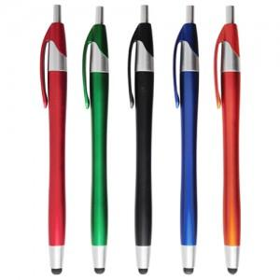

【상세/제작정보】 | -기본수량 미만일 경우 도당 10,000원의 인쇄비가 추가됩니다. (ex: 500개 1도 인쇄주문시 10,000원 추가)

【인쇄/포장옵션】 | 실크 / 밀봉OPP포장

【공급단가】 | 수량 | 1,000~ | 2,000~ | 3,000~ | 5,000~ | 10,000~
*VAT별도 | 단가 | 210원 | 200원 | 190원 | 180원 | 180원

【상품 URL】 | https://www.synergygift.co.kr:443/src/goods_detail.php?gdno=7042

